2019法定节假日
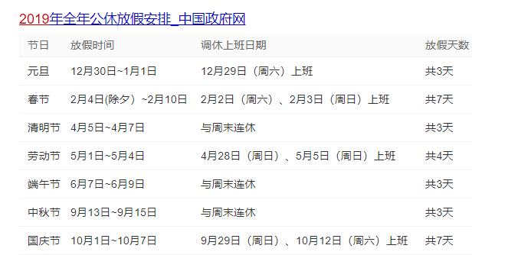

值班说明：周一固定老谢 周二至周五其他老师轮流值班 周六所有老师轮流值班 值班顺序： 周六：华李马尤谢朱 周中：华李马尤朱

